2021_06_data
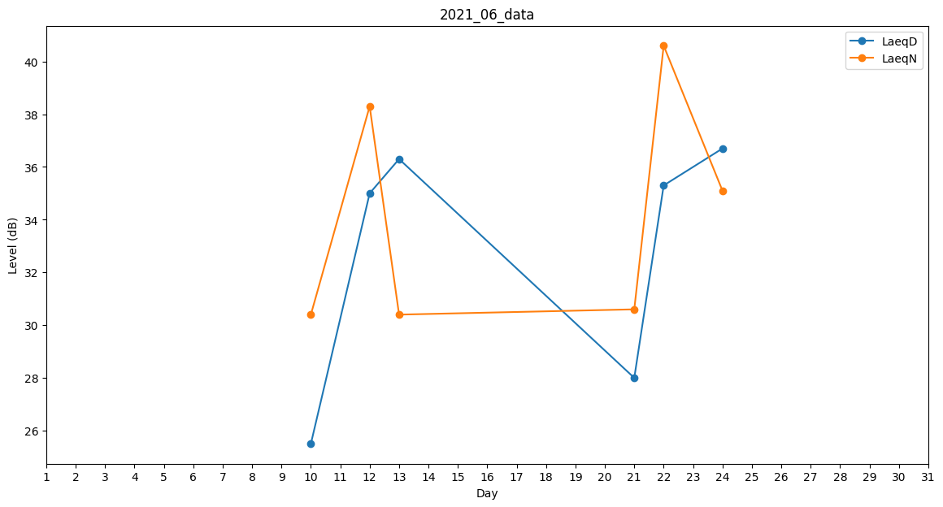
Day | LaeqD | LaeqN
1 | 25.5 | 0
2 | 0 | 0
3 | 0 | 0
4 | 0 | 25.3
5 | 0 | 0
6 | 0 | 0
7 | 29.5 | 0
8 | 33.3 | 0
9 | 0 | 0
10 | 25.5 | 30.4
11 | 0 | 0
12 | 35 | 38.3
13 | 36.3 | 30.4
14 | 33.4 | 0
15 | 0 | 0
16 | 34.5 | 0
17 | 31.1 | 0
18 | 32 | 0
19 | 0 | 0
20 | 0 | 0
21 | 28 | 30.6
22 | 35.3 | 40.6
23 | 27.7 | 0
24 | 36.7 | 35.1
25 | 34.5 | 0
26 | 0 | 0
27 | 24.3 | 0
28 | 0 | 0
29 | 0 | 0
30 | 0 | 0

